ラッパー
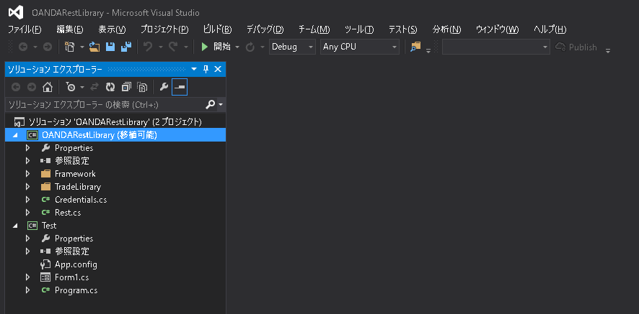
開発手順

開発支援サイト

 | 日本語版のは更新されてなく情報が古い。
 |  | http://developer.oanda.com/docs/jp/v1/rates/#get-an-instrument-list

 | 英語版を参考にする。 ※Googleの翻訳機能で翻訳できるようになってる。
 |  | http://developer.oanda.com/rest-live/development-guide/

 | 英語で質問すれば回答してくれるらしい。
 | api@oanda.com

 |  |  | https://github.com/search?l=C%23&o=desc&q=oanda&s=updated&type=Repositories&utf8=%E2%9C%93
ラッパー

 | リポジトリトップ
 |  | https://github.com/oanda

 | TypeとLanguageを設定すれば、C#のラッパーを検索できる。
 |  | https://github.com/search?l=C%23&o=desc&q=oanda&s=updated&type=Repositories&utf8=%E2%9C%93
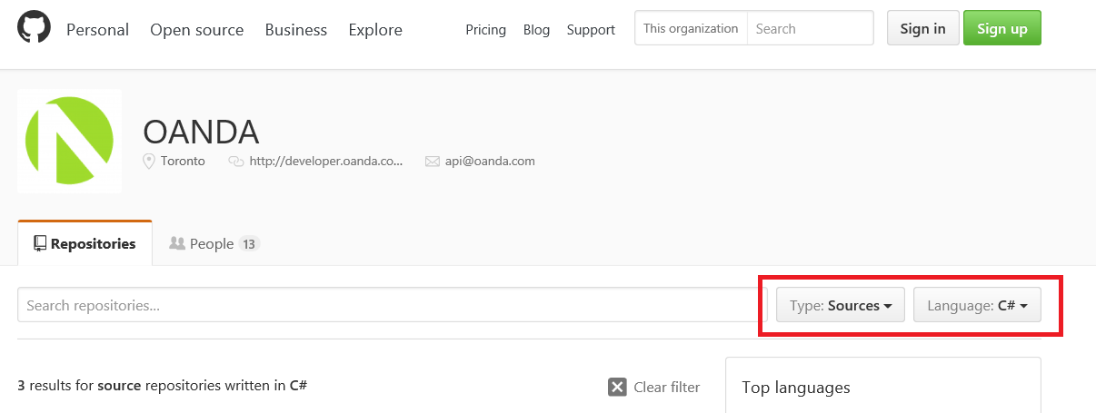

 | C#のラッパーは複数あるが、「rest-csharp-refimpl」の方が新しいのでこっちを使ってる。

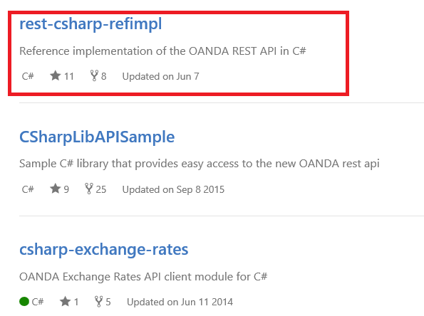

 | ダウンロード先のローカルフォルダ
 |  | C:\work\3_FX\2_FX2\trunk2\1_docs\1_FX会社側\2_会社別仕様\1_API利用手順\OANDA\Sample\rest-csharp-refimpl-master

 | rest-csharp-refimpl-master.zip から OANDARestLibraryプロジェクトを切り出して、テスト用ソリューションを作成済み。
 | ※OANDAサーバのログインに失敗した場合、rest-csharp-refimpl-master.zip の更新版が出た場合は、このソリューションでテストする。

 |  | C:\work\3_FX\2_FX2\trunk2\2_Source\ApiTest\3_OANDA\OANDARestLibrary_Test\OANDARestLibrary.sln

